상품제안서
잠이확깨 아로팝 | 상품코드: F13997

 |  |  |  |  |  | 02-412-0044 | www.easy1.co.kr
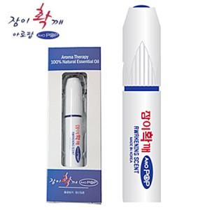 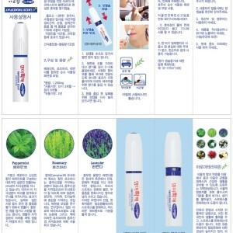 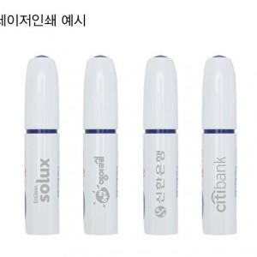

【상세/제작정보】 | 100개 이하는 10,000원의 인쇄비가 추가됩니다. 주문 수량 2만개 이상 케이스,전사 내용 변경 가능 문의 -자울안전확인신고필증번호 B072-D048-0001

【인쇄/포장옵션】 | 레이저 / 포장지포장

【공급단가】 | 수량 | 100~ | 500~ | 1,000~ | 3,000~
*VAT별도 | 단가 | 3,380원 | 3,250원 | 3,130원 | 3,000원

【상품 URL】 | https://dev.easy1.co.kr:443/src/goods_detail.php?gdno=13997

